Додаток 1_Цінова пропозиція
 |  |  |  |  |  |  | Додаток №1 до Запиту
Форма цінової пропозиції

(Назва Учасника), надає свою пропозицію щодо участі в конкурсі на місцеву закупівлю побутової техніки для приміщення Першої медичної допомоги.
Відомості про підприємство |  |  |  | Повне найменування учасника – суб’єкта господарювання
 |  |  |  | Ідентифікаційний код за ЄДРПОУ або реєстраційний номер облікової картки платника податків
 |  |  |  | Реквізити (адреса - юридична та фактична, телефон, факс, телефон для контактів, e-mail, розрахунковий рахунок)
Відомості про особу (осіб), які уповноважені представляти інтереси Учасника |  |  |  | (Прізвище, ім’я, по батькові, посада, контактний телефон).
УМОВИ: Вартість пропозиції Учасника включає доставку, розвантаження, занесення в приміщення зберігання цілісності упаковки, товару та підйом на поверх (за потреби), здійснюються за рахунок Постачальника.
№ п/п | Назва | Технічні характеристики та опис |  |  | Одиниця виміру | Кількість | Ціна за одиницю, грн | Всього вартість, грн | Умови оплати, % передплати /післяплати | Термін поставки товару, календарних днів
 |  | Запит |  | Пропозиція (вказати параметри та характеристики по кожному пункту) |  |  | (з урахуванням всіх податків і зборів) |  | Пропозиція
1 | 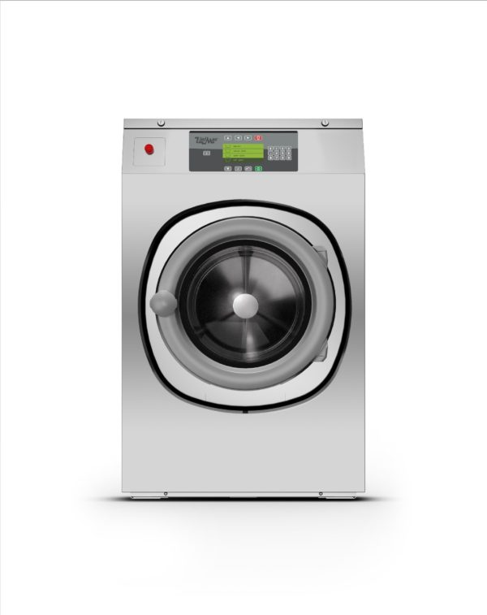 Промислова пральна машина на 11 кг | Бренд/Модель: | Unimac UY105 або аналог | Бренд/Модель: | шт | 1 |  | 0.00 ₴
 |  | Завантаження: | максимум 11 кг сухої білизни | Завантаження:
 |  | Об'єм барабана: | від 105 л , з діаметром 600-650 мм | Об'єм барабана:
 |  | G-фактор: | 200( забезпечує знижену вологість білизни) | G-фактор:
 |  | Швидкість прання: | 46 об/х | Швидкість прання:
 |  | Управління: | PROform-вільно-програмований мікропроцесор з 99 програмами( або апція М9) | Управління:
 |  | Конструкція: | Верхня, передня та бічні моделі панелі з нержавіючої сталі, великий дверний отвір, легкий доступ спереду, великий зливний клапан діаметром 70-80 мм | Конструкція:
 |  | Встановлення: | Анкерне кріплення на фундамент | Встановлення:
 |  | Енергопостачання: | 380-415 В, трифазне | Енергопостачання:
 |  | Розміри (Ш×В×Г): | 1355*800*835( +- 5 см) | Розміри (Ш×В×Г):
 |  | Вага: | 160-180 кг | Вага:
 |  | Додаткові опції: | Самодіагностика, автоматичне регулювання дисбалансу, низькі витрати води, тривалий термін служби, можливість підключення рідких миючих засобів, паровий обігрів, USB-штекер, комплект для збирання води | Додаткові опції:
 |  | Гарантія: |  | Гарантія:
 |  | Країна виробника: |  | Країна виробника:
2 | 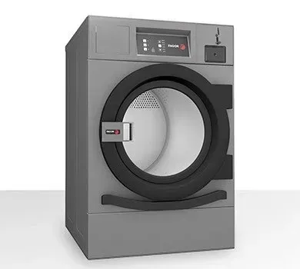 Промислова сушильна машина | Бренд/Модель: | Unimac FDE3 або аналог | Бренд/Модель: | шт | 1 |  | 0.00 ₴
 |  | Завантаження: | максимум 10 кг сухої білизни | Завантаження:
 |  | Об'єм барабана: | від 200 л, з розмірами барабана 590*720 мм( +-20 мм) | Об'єм барабана:
 |  | Дверцята: | Діаметр 580-600 мм( алюмінієві) | Дверцята:
 |  | Управління: | Програматор М( електронний) | Управління:
 |  | Конструкція: | Можливість утановки на пральну машину, широкий фільтр витяжки, легкий доступ до компонентів спереду для обслуговування. | Конструкція:
 |  | Обігрів: | електричний з двома конфігураціями - 4,5кВТ або 6,75 кВт( загальна потужність 7,17 кВт) | Обігрів:
 |  | Електроживлення: | стандартна напруга 400В 3N або 380В в 3 фази), може бути перетворена на 230В 1 + N ( окрема фаза) | Електроживлення:
 |  | Розміри (Ш×В×Г): | 680*722*1056 мм( +- 5 см) | Розміри (Ш×В×Г):
 |  | Гарантія: |  | Гарантія:
 |  | Країна виробника: |  | Країна виробника:
3 | 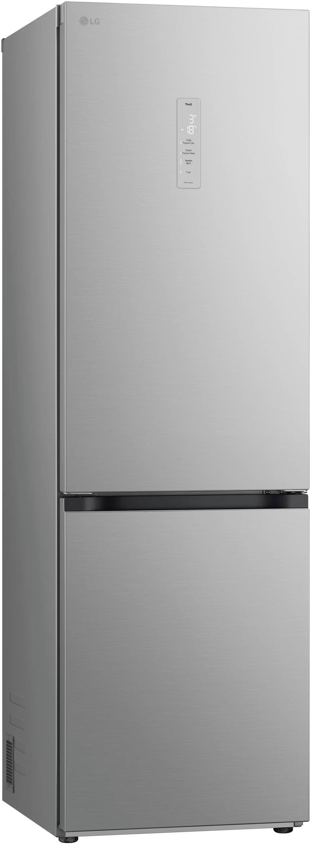 Холодильник | Бренд/Модель: |  | Бренд/Модель: | шт | 1 |  | 0.00 ₴
 |  | Вид: | окремостоячий | Вид:
 |  | Загальний корисний об'єм холодильника: | 341 л | Загальний корисний об'єм холодильника:
 |  | Корисний об'єм холодильної камери: | 234 л | Корисний об'єм холодильної камери:
 |  | Корисний об'єм морозильної камери: | 107 л | Корисний об'єм морозильної камери:
 |  | Клас енергоспоживання: | A + | Клас енергоспоживання:
 |  | Тип компресора: | інверторний | Тип компресора:
 |  | Кількість компресорів: | 1 | Кількість компресорів:
 |  | Роздільне регулювання температури: | так | Роздільне регулювання температури:
 |  | Захист від стрибків напруги: | так | Захист від стрибків напруги:
 |  | Тип керування: | електронне | Тип керування:
 |  | Дисплей: | внутрішній LED | Дисплей:
 |  | Тип ручок: | приховані | Тип ручок:
 |  | Розташування ручок: | горизонтальне | Розташування ручок:
 |  | Перенавішування дверей: | так | Перенавішування дверей:
 |  | Технології: | DoorCooling+ | Технології:
 |  | ТЕХНІЧНІ ОСОБЛИВОСТІ
 |  | Кількість камер: | 2 | Кількість камер:
 |  | Габарити( В*Ш*Г): | 186*59,5*68,2 | Габарити( В*Ш*Г):
 |  | Вага( без упаковки): | 67 кг | Вага( без упаковки):
 |  | Рівень шуму, дБ: | 36 | Рівень шуму:
 |  | Автономне збереження холоду: | до 16 год | Автономне збереження холоду:
 |  | Енергоспоживання, (кВт/рік): | 309 | Енергоспоживання, (кВт/рік):
 |  | Енергоспоживання, (кВт/добу): | 0.846 | Енергоспоживання, (кВт/добу):
 |  | Комплектація: | холодильник, інструкція, гарантійний талон, лоток для льоду, лоток для яєць | Комплектація:
 |  | Країна виробника: | Китай | Країна виробника:
 |  | Гарантія: | офіційна гарантія виробника не менше 12 місяців | Гарантія:

* Товариство Червоного Хреста України є громадською неприбутковою організацією і просить надати максимальні знижки на товар, вказаний у ціновій пропозиції.
** Закупівля відбувається окремими позиціями

Примітка: вартість одиниці продукції та загальну вартість пропозиції потрібно заповнювати у гривнях, зазначаючи цифрове значення, яке має не більше двох знаків після коми.
Ми погоджуємось, що всі витрати, пов’язані з пакуванням, доставкою товару, завантажувально-розвантажувальними роботами, здійснюються за рахунок Постачальника за наданою адресою.
Ми погоджуємося та ознайомлені з умовами типового Договору ТЧХУ (Додаток №2 до Запиту).
Ми погоджуємося з умовами, що Замовник має право розділити дану закупівлю між декількома постачальниками за умови наявності більш вигідних умов на різні позиції.
Ми погоджуємося з умовами, що Ви можете відхилити нашу чи всі надані пропозиції, та розуміємо, що Ви не обмежені у прийнятті будь-якої іншої пропозиції з більш вигідними для Вас умовами.
Ми погоджуємось зафіксувати цінову пропозицію протягом 90 днів календарних днів з моменту подачі
Подаючи свою пропозицію ми підтверджуємо повну комплектацію та відповідність умовам зазначеним в Запиті.
Учасники повинні надсилати цінові пропозиції з підписом і печаткою (за наявності)

 | Дата:

 | Керівник організації/ФОП:____________________________ ( ____________________)
 | МП підпис ПІБ

